-loot_list辅助配置表
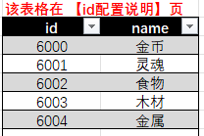
Monster |  | List | Loot 1 | Loot 2 | Loot 3 | Loot 4 | Loot 5 | Loot 6 | Odds 1 | Odds 2 | Odds 3 | Odds 4 | Odds 5 | Odds 6 | 说明
201101 | 地宫蝙蝠 | 6001=0.003;6002=0.01 | 6001 | 6002 |  |  |  |  | 0.003 | 0.01 |  |  |  |  | 灵魂:0.3%; 食物:1.0%
201102 | 自爆甲虫 | 6001=0.001 | 6001 |  |  |  |  |  | 0.001 |  |  |  |  |  | 灵魂:0.1%
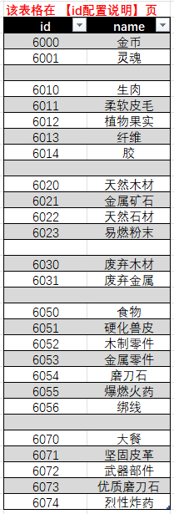
201103 | 跳虫 | 6001=0.003;6002=0.02 | 6001 | 6002 |  |  |  |  | 0.003 | 0.02 |  |  |  |  | 灵魂:0.3%; 食物:2.0%
201104 | 地宫洞穴人 | 6000=0.03;6001=0.005;6002=0.02;6003=0.005;6004=0.005 | 6000 | 6001 | 6002 | 6003 | 6004 |  | 0.03 | 0.005 | 0.02 | 0.005 | 0.005 |  | 金币:3.0%; 灵魂:0.5%; 食物:2.0%; 木材:0.5%; 金属:0.5%
201105 | 跳虫骑手
201106 | 蝙蝠骑手
201107 | 流浪洞穴人 | 6000=0.002;6001=0.005;6002=0.005;6003=0.001;6004=0.001 | 6000 | 6001 | 6002 | 6003 | 6004 |  | 0.002 | 0.005 | 0.005 | 0.001 | 0.001 |  | 金币:0.2%; 灵魂:0.5%; 食物:0.5%; 木材:0.1%; 金属:0.1%
201108 | 纵火洞穴人 | 6000=0.015;6001=0.005;6002=0.01;6003=0.003;6004=0.003 | 6000 | 6001 | 6002 | 6003 | 6004 |  | 0.015 | 0.005 | 0.01 | 0.003 | 0.003 |  | 金币:1.5%; 灵魂:0.5%; 食物:1.0%; 木材:0.3%; 金属:0.3%
201109 | 暴徒洞穴人 | 6000=0.015;6001=0.005;6002=0.01;6003=0.003;6004=0.003 | 6000 | 6001 | 6002 | 6003 | 6004 |  | 0.015 | 0.005 | 0.01 | 0.003 | 0.003 |  | 金币:1.5%; 灵魂:0.5%; 食物:1.0%; 木材:0.3%; 金属:0.3%

211101 | 地宫捕奴车-近战 | 6000=0.6;6003=0.8;6004=0.3 | 6000 | 6003 | 6004 |  |  |  | 0.6 | 0.8 | 0.3 |  |  |  | 金币:60.0%; 木材:80.0%; 金属:30.0%
211102 | 地宫捕奴车-远程 | 6000=0.6;6003=0.8;6004=0.3 | 6000 | 6003 | 6004 |  |  |  | 0.6 | 0.8 | 0.3 |  |  |  | 金币:60.0%; 木材:80.0%; 金属:30.0%
211111 | 地宫装甲车-近战 | 6000=0.7;6003=0.4;6004=0.9 | 6000 | 6003 | 6004 |  |  |  | 0.7 | 0.4 | 0.9 |  |  |  | 金币:70.0%; 木材:40.0%; 金属:90.0%
211112 | 地宫装甲车-远程 | 6000=0.7;6003=0.4;6004=0.9 | 6000 | 6003 | 6004 |  |  |  | 0.7 | 0.4 | 0.9 |  |  |  | 金币:70.0%; 木材:40.0%; 金属:90.0%

